hodnoty
ČÁST | HODNOTA EUFONIE KČV | BÁSEŇ | HODNOTA KČV | BÁSEŇ | HODNOTA SYN-BEL | ČÁST | HODNOTA EUFONIE KČV | ČÁST | HODNOTA EUFONIE SYN-BEL
První zpěv | 3.1 | Žena | 3.27 | Žena | 3.1 | Modlitba k bohyni paměti | 2.81 | Modlitba k bohyni paměti | 2.63
Druhý zpěv | 2.88 | Óda na jaro | 2.48 | Óda na jaro | 3.7 | Adam a Eva | 2.79 | Adam a Eva | 2.92
Intermezzo | 2.81 | Vzdech | 0 | Vzdech | 0 | Den první | 3.36 | Den první | 3.44
Třetí zpěv | 3.36 | Jarní rovnodenní | 3.03 | Jarní rovnodenní | 3.17 | Den druhý | 3.47 | Den druhý | 3.79
Intermezzo II | 4.34 | Ztracené horizonty | 2.44 | Ztracené horizonty | 2.73 | Den třetí | 3.6 | Den třetí | 3.75
Čtvrtý zpěv | 2.26 | Sen večera | 3.17 | Sen večera | 3.29 | Den čtvrtý | 3.06 | Den čtvrtý | 3.21
 |  | Kraj | 2.06 | Kraj | 2.94 | Den pátý | 2.53 | Den pátý | 2.07
ČÁST | HODNOTA EUFONIE SYN-BEL | Hvězda života | 2.21 | Hvězda života | 1.84 | Den šestý | 3.63 | Den šestý | 4.12
První zpěv | 3.18 | Děs štěstí | 2.43 | Děs štěstí | 3.43 | Konec | 1.92 | Konec | 1.71
Druhý zpěv | 2.97 | Zvědavá láska | 2.39 | Zvědavá láska | 3.44
Intermezzo | 3.1 | Mám chvíle | 3.16 | Mám chvíle | 2.66
Třetí zpěv | 3.3 | Metamorfosa | 4.12 | Metamorfosa | 4.05
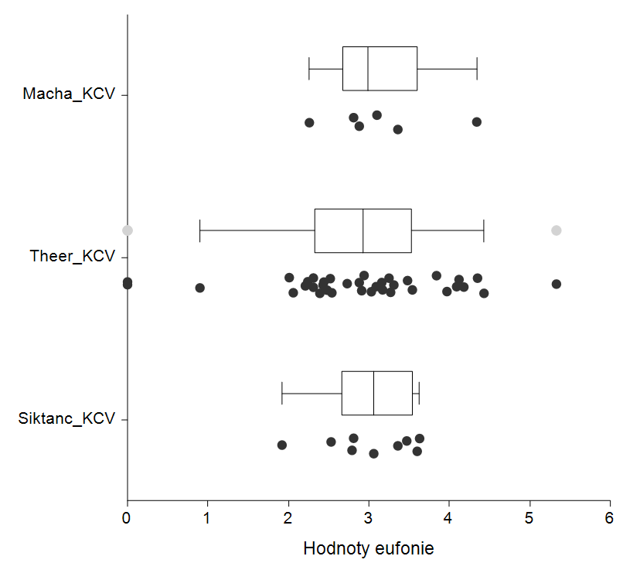
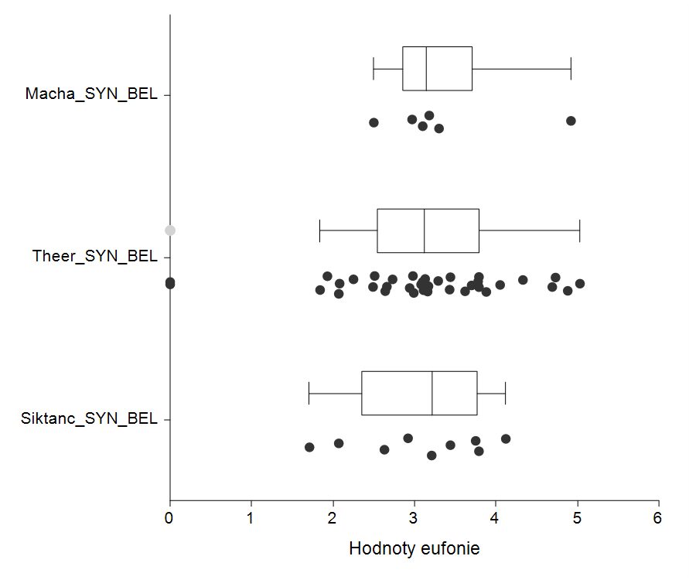
Intermezzo II | 4.92 | O vinobraní | 3.54 | O vinobraní | 3.88
Čtvrtý zpěv | 2.5 | Město | 2.24 | Město | 2.49
 |  | Svou mělas vlečku | 4.35 | Svou mělas vlečku | 4.69
 |  | Návrat | 3.25 | Návrat | 3.78
 |  | Zklamání | 2.31 | Zklamání | 2.08
 |  | Nápisy duše | 5.33 | Nápisy duše | 5.03
 |  | Halucinovaní | 3.09 | Halucinovaní | 2.99
 |  | Marný průkopník | 2.31 | Marný průkopník | 3.08
 |  | Transatlantic | 3.48 | Transatlantic | 3.62
 |  | Večery dnů marných | 2.94 | Večery dnů marných | 2.98
 |  | Zavřete naše dvorce | 4.43 | Zavřete naše dvorce | 4.73
 |  | Léto v zlatě | 3.84 | Léto v zlatě | 3.11
 |  | Improvizuje | 3.97 | Improvizuje | 3.79
 |  | Návštěva | 4.18 | Návštěva | 4.88
 |  | Trochu ženy | 2.88 | Trochu ženy | 3.13
 |  | V tom šeru pochmurném | 4.09 | V tom šeru pochmurném | 4.33
 |  | Tak drobná | 2.01 | Tak drobná | 2.07
 |  | Je smutné dopoledne | 2.73 | Je smutné dopoledne | 3.16
 |  | Jel smutnou krajinou | 2.91 | Jel smutnou krajinou | 2.51
 |  | Listy z deníku I | 2.52 | Listy z deníku I | 2.64
 |  | Listy z deníku II | 0.9 | Listy z deníku II | 2.25
 |  | Květnový pozdrav | 2.54 | Květnový pozdrav | 1.93
 |  | O lásko | 0 | O lásko | 0
 |  | Rozchod | 3.31 | Rozchod | 3.79

verše
ČÁST | PODÍL VERŠŮ KČV |  | ČÁST | PODÍL VERŠŮ SYN-BEL |  | BÁSEŇ | PODÍL VERŠŮ KČV | BÁSEŇ | PODÍL VERŠŮ SYN-BEL | ČÁST | PODÍL VERŠŮ KČV | BÁSEŇ | PODÍL VERŠŮ SYN-BEL
První zpěv | 0.2222 |  | První zpěv | 0.2222 |  | Žena | 0.4167 | Žena | 0.4167 | Modlitba k bohyni paměti | 0.0762 | Modlitba k bohyni paměti | 0.0762
Druhý zpěv | 0.2724 |  | Druhý zpěv | 0.2652 |  | Óda na jaro | 0.2273 | Óda na jaro | 0.1818 | Adam a Eva | 0.0512 | Adam a Eva | 0.0512
Intermezzo | 0.3125 |  | Intermezzo | 0.2656 |  | Vzdech | 0 | Vzdech | 0 | Den první | 0.1318 | Den první | 0.1208
Třetí zpěv | 0.2872 |  | Třetí zpěv | 0.3085 |  | Jarní rovnodenní | 0.2667 | Jarní rovnodenní | 0.3333 | Den druhý | 0.3417 | Den druhý | 0.3037
Intermezzo II | 0.1428 |  | Intermezzo II | 0.1224 |  | Ztracené horizonty | 0.5625 | Ztracené horizonty | 0.5625 | Den třetí | 0.15 | Den třetí | 0.16
Čtvrtý zpěv | 0.2871 |  | Čtvrtý zpěv | 0.2574 |  | Sen večera | 0.3684 | Sen večera | 0.421 | Den čtvrtý | 0.1338 | Den čtvrtý | 0.1181
 |  |  |  |  |  | Kraj | 0.3333 | Kraj | 0.3333 | Den pátý | 0.0915 | Den pátý | 0.1126
 |  |  |  |  |  | Hvězda života | 0.1364 | Hvězda života | 0.1818 | Den šestý | 0.3 | Den šestý | 0.2625
 |  |  |  |  |  | Děs štěstí | 0.2778 | Děs štěstí | 0.2222 | Konec | 0.1282 | Konec | 0.1282
 |  |  |  |  |  | Zvědavá láska | 0.6111 | Zvědavá láska | 0.6666
 |  |  |  |  |  | Mám chvíle | 0.3 | Mám chvíle | 0.3
 |  |  |  |  |  | Metamorfosa | 0.2353 | Metamorfosa | 0.2353
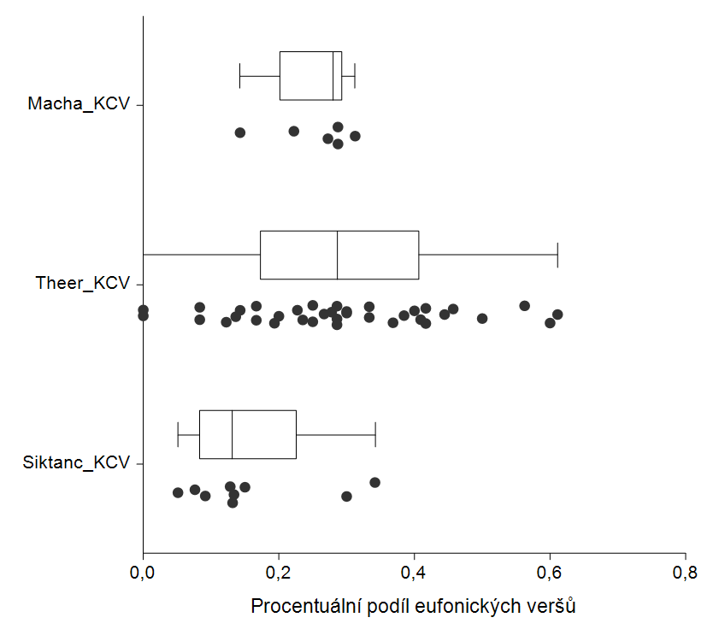
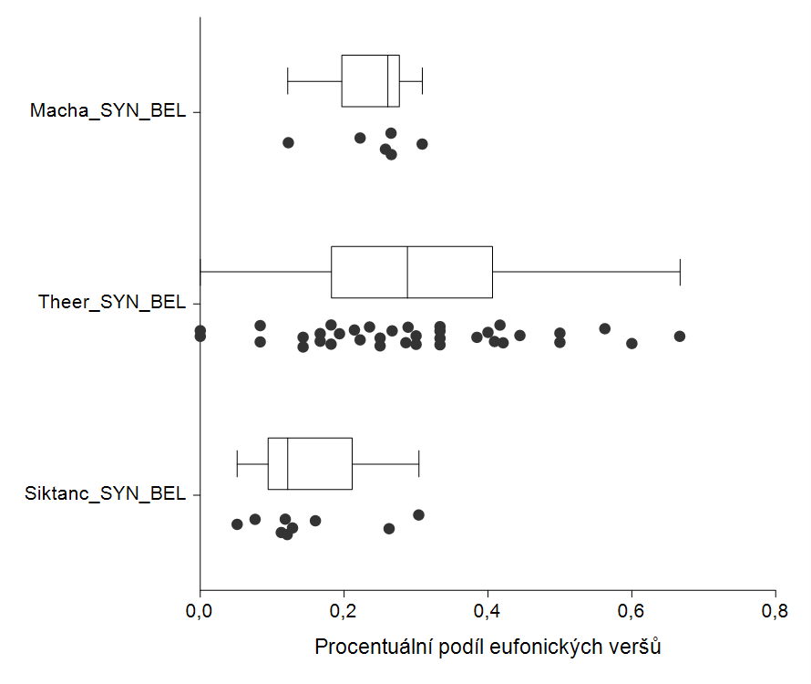
 |  |  |  |  |  | O vinobraní | 0.2857 | O vinobraní | 0.2858
 |  |  |  |  |  | Město | 0.6 | Město | 0.6
 |  |  |  |  |  | Svou mělas vlečku | 0.4 | Svou mělas vlečku | 0.4
 |  |  |  |  |  | Návrat | 0.25 | Návrat | 0.25
 |  |  |  |  |  | Zklamání | 0.4167 | Zklamání | 0.5
 |  |  |  |  |  | Nápisy duše | 0.1429 | Nápisy duše | 0.1429
 |  |  |  |  |  | Halucinovaní | 0.1935 | Halucinovaní | 0.1935
 |  |  |  |  |  | Marný průkopník | 0.2857 | Marný průkopník | 0.2143
 |  |  |  |  |  | Transatlantic | 0.3 | Transatlantic | 0.3
 |  |  |  |  |  | Večery dnů marných | 0.0833 | Večery dnů marných | 0.0833
 |  |  |  |  |  | Zavřete naše dvorce | 0.25 | Zavřete naše dvorce | 0.25
 |  |  |  |  |  | Léto v zlatě | 0.1667 | Léto v zlatě | 0.1667
 |  |  |  |  |  | Improvizuje | 0.2857 | Improvizuje | 0.3333
 |  |  |  |  |  | Návštěva | 0.4091 | Návštěva | 0.4091
 |  |  |  |  |  | Trochu ženy | 0.4571 | Trochu ženy | 0.2889
 |  |  |  |  |  | V tom šeru pochmurném | 0.1667 | V tom šeru pochmurném | 0.1667
 |  |  |  |  |  | Tak drobná | 0.5 | Tak drobná | 0.5
 |  |  |  |  |  | Je smutné dopoledne | 0.3333 | Je smutné dopoledne | 0.3333
 |  |  |  |  |  | Jel smutnou krajinou | 0.3846 | Jel smutnou krajinou | 0.3846
 |  |  |  |  |  | Listy z deníku I | 0.1224 | Listy z deníku I | 0.1429
 |  |  |  |  |  | Listy z deníku II | 0.0833 | Listy z deníku II | 0.0833
 |  |  |  |  |  | Květnový pozdrav | 0.2 | Květnový pozdrav | 0.2667
 |  |  |  |  |  | O lásko | 0 | O lásko | 0
 |  |  |  |  |  | Rozchod | 0.4444 | Rozchod | 0.4444
 | maximum | třetí kvartil | medián | první kvartil | minimum
Mácha (Korpus českého verše) | 0.3125 | 0.293525 | 0.27975 | 0.20235 | 0.1428
Theer (Korpus českého verše) | 0.6111 | 0.406825 | 0.2857 | 0.1734 | 0
Šiktanc (Korpus českého verše) | 0.3417 | 0.225 | 0.1318 | 0.08385 | 0.0512

 | maximum | třetí kvartil | medián | první kvartil | minimum
Mácha (SYN-BEL) | 0.3085 | 0.276325 | 0.2613 | 0.19725 | 0.1224
Theer (SYN-BEL) | 0.6666 | 0.406825 | 0.28735 | 0.1818 | 0
Šiktanc (SYN-BEL) | 0.3037 | 0.21125 | 0.1208 | 0.0944 | 0.0512

